Feuil1
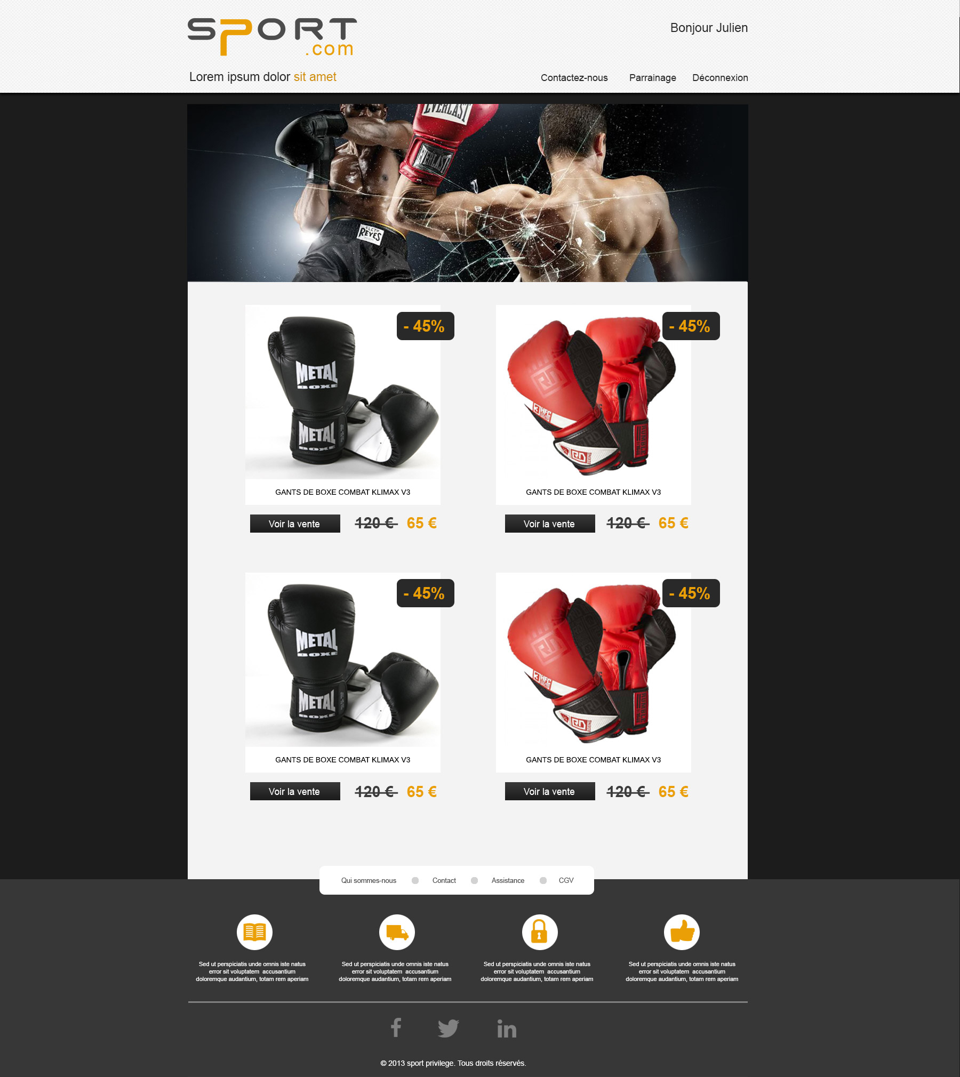

H1
NAV

 | nav

mainProduits

H1

background
2013 sport privi

H2

